상품제안서
타이틀리스트 PRO V1 3구 볼마커 자석티세트 | 상품코드: S39977

 |  |  |  |  |  |  | 02-713-8555 | www.synergygift.co.kr
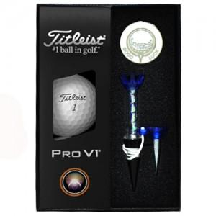

【상세/제작정보】 | <p><span style="font-size: 14pt;"></span><span style="font-size: 18.6667px;">※ 풀칼라 선택시 3구 인쇄 / 볼+볼마커 칼라 선택시 3구+볼마커 에폭시 인쇄</span><span style="font-size: 14pt;">​</span></p>

【인쇄/포장옵션】 | 풀칼라, 볼+볼마커 칼라 / 포장지포장

【공급단가】 | 수량 | 20~ | 100~ | 200~ | 300~ | 500~
*VAT별도 | 단가 | 26,200원 | 23,900원 | 23,500원 | 23,100원 | 22,700원

【상품 URL】 | https://www.synergygift.co.kr:443/src/goods_detail.php?gdno=39977

